상품제안서
기라로쉬 베어 140g 수건 고급 타올 | 상품코드: S48368

 |  |  |  |  |  |  | 02-713-8555 | www.synergygift.co.kr
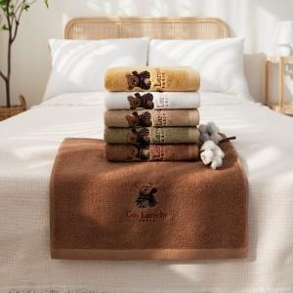

【상세/제작정보】

【인쇄/포장옵션】 | 실크나염, 자수인쇄(20자이내), 디자인자수 / 포장지포장

【공급단가】 | 수량 | 100~ | 300~ | 500~ | 1,000~ | 3,000~
*VAT별도 | 단가 | 3,770원 | 3,570원 | 3,400원 | 3,310원 | 3,250원

【상품 URL】 | https://www.synergygift.co.kr:443/src/goods_detail.php?gdno=48368

